030.まとめ（BMW）
実測結果

 | ＢＭＷ ｉ３ (I01) 2016年10月(平成28年10月) 発売モデル
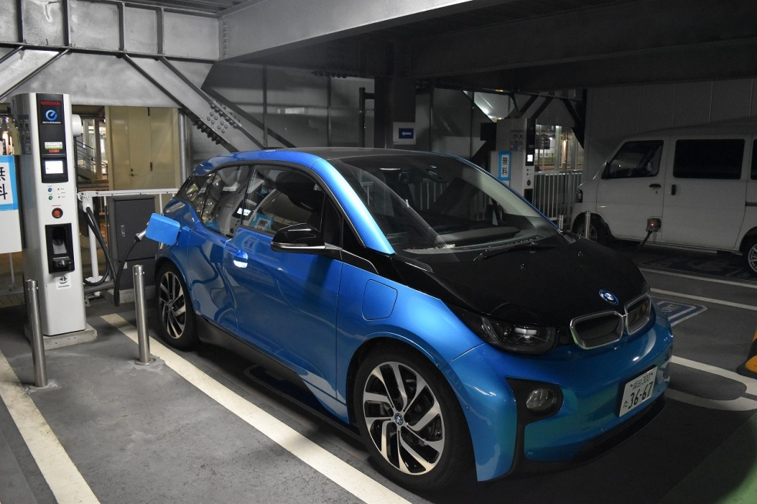

 |  | ■プロフィール
 |  | 容量をこれまでの21.8kWhから33.2kWhにアップさせたモデルを試乗。 JC08モードによる一充電あたりのEV航続距離は、これまでの229kmから390kmへと70％も向上した。 さらにレンジエクステンダーにより走行中にエンジンが電力を発電し、航続可能距離が更に121km延長され、合計で511kmの走行が可能となった。

 |  | ■公式スペック
 |  | ・ バッテリー容量：33.2kWh
 |  | ・ 走行距離（EVのみ） 390km （JC08モード）
 |  | ・ 走行距離（ガソリン含め） 511km

 |  | ■実測値
 |  | ・ 走行距離（EVのみ） 266.4km （2017/06/12に計測）
 |  | ・ 走行距離（ガソリン含め） 推定464.9km （EV走行距離266.4km ＋ ガソリン燃費19.85km/ℓ×10ℓ）
 |  | ・ 電費 全体平均 7.11km/kWh
 |  | ※運転状況次第でかなり変動する点に注意。 最低4.86km/kWh 最高8.93km /kWhを計測。
 |  | ・ 電費 高速道路 平均 6.26km/kWh
 |  | ・ 電費 一般道 平均 7.36km/kWh
 |  | ・ 燃費（ガソリン） 平均 19.85km/kWh
 |  | ※累計走行距離 1554km にて計測

 |  | ・充電時間 200V 普通充電（6%→100%) 11.5時間
 |  | ・充電時間 急速充電（6%→80%) 36分
 |  | ※急速充電気によって充電時間が異なります。 上記は日産NSQC442Bにて測定

 | 測定結果
 |  | 日付 | 時間 | 車種 | 車種毎の バッテリ容量 (kWh) | 移動内容 | トリップ メーター 読み (km) | 走行距離 （km) | バッテリー 残量 (%) | 推定 走行消費 (kWh) | 推定電費 （km/kWh） | メモ
 |  | 2017/06/06 | 13:48 | BMW i3 | 33.2 | 博多出発 | 5062 |  | 76.00%
 |  | 2017/06/06 | 14:50 | BMW i3 | 33.2 | 小倉到着 | 5128 | 66 | 46.00% | 9.96 | 6.63 | 高速道路使用
 |  | 2017/06/06 | 20:26 | BMW i3 | 33.2 | 小倉出発 | 5134 |  | 74.00%
 |  | 2017/06/06 | 23.54 | BMW i3 | 33.2 | 博多到着 | 5215 | 81 | 38.00% | 11.95 | 6.78 | 下道で移動
 |  | 2017/06/08 | 12:21 | BMW i3 | 33.2 | 博多出発 | 308.7 |  | 80.00%
 |  | 2017/06/08 | 14：32 | BMW i3 | 33.2 | 小倉到着 | 385.6 | 76.9 | 46.00% | 11.29 | 6.81 | 下道で移動
 |  | 2017/06/08 | 20:36 | BMW i3 | 33.2 | 小倉出発 | 386.5 |  | 91.00%
 |  | 2017/06/08 | 23:29 | BMW i3 | 33.2 | 博多到着 | 465.5 | 79 | 56.00% | 11.62 | 6.80 | 下道で移動
 |  | 2017/06/09 | 12:33 | BMW i3 | 33.2 | 博多出発 | 469.3 |  | 77.00%
 |  | 2017/06/09 | 14:43 | BMW i3 | 33.2 | 小倉到着 | 536.4 | 67.1 | 53.50% | 7.80 | 8.60 | 下道で移動
 |  | 2017/06/09 | 19:13 | BMW i3 | 33.2 | 小倉出発 | 536.7 |  | 86.00%
 |  | 2017/06/09 | 21:33 | BMW i3 | 33.2 | 博多到着 | 605.5 | 68.8 | 59.00% | 8.96 | 7.68 | 下道で移動
 |  | 2017/06/09 | 23:40 | BMW i3 | 33.2 | 博多出発 | 613.5 |  | 99.00%
 |  | 2017/06/10 | 01:34 | BMW i3 | 33.2 | 別府周辺 | 783.5 | 170 | 12.50% | 28.72 | 5.92 | 走行中に発電機（レンジエクステンダー起動） ガソリン走行に切り替わる。
 |  | 2017/06/10 | 03:06 | BMW i3 | 33.2 | 延岡到着 | 892.7 | 109.2 | 5.50%
 |  | 2017/06/10 | 11:33 | BMW i3 | 33.2 | 延岡出発 | 901.5 |  | 99.00%
 |  | 2017/06/10 | 21:54 | BMW i3 | 33.2 | 志布志市周辺 | 1132.4 | 230.9 | 6.00% | 30.88 | 7.48 | 走行中に発電機（レンジエクステンダー起動） ガソリン走行に切り替わる。
 |  | 2017/06/10 | 22:13 | BMW i3 | 33.2 | 道の駅 野方あらさ到着 | 1147.8 | 15.4 | 4.00% |  |  | ガソリン走行 15.4km
 |  | 2017/06/10 | 23:17 | BMW i3 | 33.2 | 道の駅 野方あらさ出発 | 1147.8 |  | 50.50%
 |  | 2017/06/11 | 01:27 | BMW i3 | 33.2 | 鹿児島市内 | 1224.5 | 76.7 | 3.00% | 15.77 | 4.86 | 下道走行（夜遅くなったので、かなり飛ばし気味走行）
 |  | 2017/06/11 | 01:41 | BMW i3 | 33.2 | 鹿児島到着 | 1226.4 | 1.9 | 3.50% |  |  | ガソリン走行 1.9km
 |  | 2017/06/11 | 13:31 | BMW i3 | 33.2 | 鹿児島出発 | 1232.3 |  | 70.50%
 |  | 2017/06/11 | 18:54 | BMW i3 | 33.2 | 川内到着 | 1299.4 | 67.1 | 39.50% | 10.29 | 6.52 | 下道で移動
 |  | 2017/06/11 | 19:49 | BMW i3 | 33.2 | 川内出発 | 1299.4 |  | 99.50%
 |  | 2017/06/12 | 02:29 | BMW i3 | 33.2 | 福岡市内 | 1565.8 | 266.4 | 6.50% | 30.88 | 8.63 | 下道で移動
 |  | 2017/06/12 | 03:01 | BMW i3 | 33.2 | 博多到着 | 1575.8 | 10 | 6.00% |  |  | 走行中に発電機（レンジエクステンダー起動） ガソリン走行に切り替わる。
 |  | 2017/06/13 | 15:12 | BMW i3 | 33.2 | 博多出発 | 1579.2 |  | 78.00%
 |  | 2017/06/13 | 17:59 | BMW i3 | 33.2 | 小倉到着 | 1647.4 | 68.2 | 55.00% | 7.64 | 8.93 | 下道で移動
 |  | 2017/06/14 | 12:53 | BMW i3 | 33.2 | 小倉出発 | 1726.9 |  | 100.00%
 |  | 2017/06/14 | 14:51 | BMW i3 | 33.2 | 博多到着 | 1826.6 | 99.7 | 55.00% | 14.94 | 6.67 | 高速道路使用 エアコン使用
 |  |  |  |  |  |  | 合計 | 1554.3
 |  |  |  |  |  |  | 内 EV走行 | 1427.8 |  | 200.69 | 7.11

 |  | 日付 | 時間 | 車種 | 車種毎の バッテリ容量 (kWh) | 充電内容 | 充電器 消費電力 読み （kWh) | 充電器 消費電力 (kWh) | 推定 バッテリー 充電量 （kWh) | 検算チェック (kWh） | 充電時間 | バッテリー 残量 (%)
 |  | 2017/06/06 | 16:41 | BMW i3 | 33.2 | 職場マンション 充電開始 | 3.2 |  |  |  |  | 46.00%
 |  | 2017/06/06 | 20:18 | BMW i3 | 33.2 | 職場マンション 充電終了 | 13.15 | 9.95 | 9.296 | 0.654 | 3:37:00 | 74.00%
 |  | 2017/06/06 | 23:56 | BMW i3 | 33.2 | 福岡空港 急速充電開始 | 0 |  |  |  |  | 38.00%
 |  | 2017/06/06 | 24:16 | BMW i3 | 33.2 | 福岡空港 急速充電終了 | 13.2 | 13.2 | 13.944 | -0.744 | 0:20:00 | 80.00%
 |  | 2017/06/08 | 14:33 | BMW i3 | 33.2 | 職場マンション 充電開始 | 25.2 |  |  |  |  | 46.00%
 |  | 2017/06/08 | 20:16 | BMW i3 | 33.2 | 職場マンション 充電終了 | 40.9 | 15.7 | 14.94 | 0.76 | 5:43:00 | 91.00%
 |  | 2017/06/08 | 23:30 | BMW i3 | 33.2 | 福岡空港 急速充電開始 | 0 |  |  |  |  | 56.00%
 |  | 2017/06/08 | 23:42 | BMW i3 | 33.2 | 福岡空港 急速充電終了 | 7.6 | 7.6 | 7.968 | -0.368 | 0:12:00 | 80.00%
 |  | 2017/06/09 | 15:01 | BMW i3 | 33.2 | 職場マンション 充電開始 | 41.1 |  |  |  |  | 53.00%
 |  | 2017/06/09 | 19:10 | BMW i3 | 33.2 | 職場マンション 充電終了 | 52.4 | 11.3 | 10.956 | 0.344 | 4:09:00 | 86.00%
 |  | 2017/06/12 | 03:01 | BMW i3 | 33.2 | 福岡空港 急速充電開始 | 0 |  |  |  |  | 6.00%
 |  | 2017/06/12 | 03:41 | BMW i3 | 33.2 | 福岡空港 急速充電終了 | 22.9 | 22.9 | 24.568 | -1.668 | 0:36 | 80.00%
 |  | 2017/06/13 | 18:44 | BMW i3 | 33.2 | 職場マンション 充電開始 | 60.35 |  |  |  |  | 6.00%
 |  | 2017/06/14 | 10:03 | BMW i3 | 33.2 | 職場マンション 充電終了 | 91.85 | 31.5 | 31.208 | 0.292 | 1900-01-23 15:19:00 | 100.00%

031.まとめ（リーフ）
実測結果

 | ZAA-AZE0 日産 リーフ 2016年10月(平成28年10月) 発売 30kWh モデル
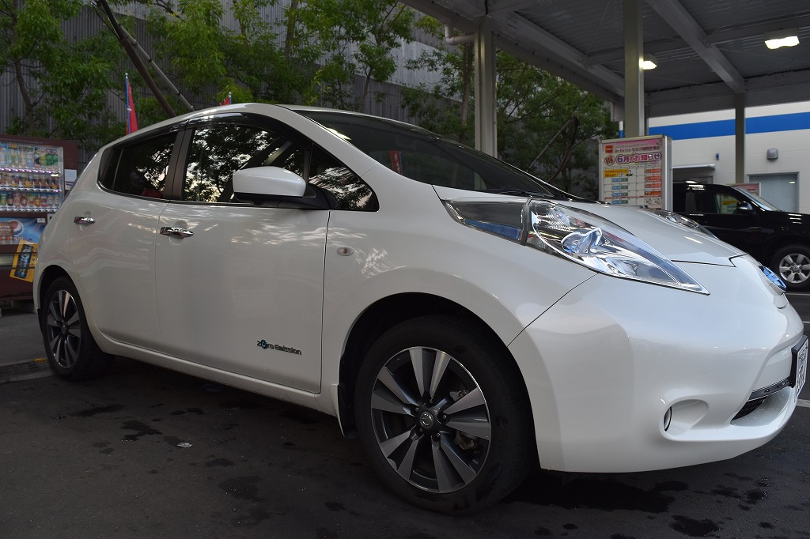

 |  | ■プロフィール
 |  | 2016年10月に販売された初代リーフ最後のマイナーチェンジ30kWhモデル。2017年10月にフルモデルチェンジしてしまった為、旧式となったが、初代リーフの集大成と呼べる名車。30kWh駆動用バッテリー搭載を搭載し、航続距離が280km（JC08モード）を実現した。

 |  | ■公式スペック
 |  | ・ バッテリー容量：30.0kWh
 |  | ・ 走行距離（EVのみ） 280km （JC08モード）

 |  | ■実測値
 |  | ・ 走行距離 201.4km （バッテリ容量が97.6%から、2%になるまで走行）
 |  | ・ 電費 全体平均 6.31km/kWh
 |  | ※運転状況次第でかなり変動する点に注意。 最低4.87km/kWh 最高7.73km /kWhを計測。
 |  | ・ 電費 高速道路 平均 5.38km/kWh
 |  | ・ 電費 一般道 平均 6.84km/kWh
 |  | ※累計走行距離 1294km にて計測

 |  | ・充電時間 200V 普通充電（8%→100%) 11.5時間
 |  | ・充電時間 急速充電（0%→80%) 30分
 |  | ※急速充電気によって充電時間が異なります。 上記は高岳製作所の40kW出力モデルにて計測

 | 測定結果
 |  | 日付 | 時間 | 車種 | 車種毎の バッテリ容量 (kWh) | 移動内容 | トリップ メーター 読み (km) | 走行距離 （km) | バッテリー 残量 (%) | 推定 走行消費 (kWh) | 推定電費 （km/kWh） | メモ
 |  | 2017/06/15 | 12:47 | リーフ | 30.0 | 博多出発 | 0 |  | 97.00%
 |  | 2017/06/15 | 14:40 | リーフ | 30.0 | 小倉到着 | 70.1 | 70.1 | 61.00% | 10.80 | 6.49 | 高速道路使用
 |  | 2017/06/15 | 21:31 | リーフ | 30.0 | 小倉出発 | 70.1 |  | 100.00%
 |  | 2017/06/15 | 23:34 | リーフ | 30.0 | 博多到着 | 139.7 | 69.6 | 70.00% | 9.00 | 7.73 | 下道で移動
 |  | 2017/06/16 | 14:47 | リーフ | 30.0 | 博多出発 | 10.2 |  | 68.00%
 |  | 2017/06/16 | 16:43 | リーフ | 30.0 | 小倉到着 | 82.5 | 72.3 | 27.00% | 12.30 | 5.88 | 下道で移動
 |  | 2017/06/16 | 19:30 | リーフ | 30.0 | 小倉出発 | 82.5 |  | 60.00%
 |  | 2017/06/16 | 22:32 | リーフ | 30.0 | 博多到着 | 154.3 | 71.8 | 21.00% | 11.70 | 6.14 | 下道で移動
 |  | 2017/06/17 | 23:35 | リーフ | 30.0 | 博多出発 | 154.3 |  | 100.00%
 |  | 2017/06/17 | 01:24 | リーフ | 30.0 | 別府湾ＳＡ | 300.5 | 146.2 | 0.00% | 30.00 | 4.87 | 高速道路使用
 |  | 2017/06/17 | 02:02 | リーフ | 30.0 | 別府湾ＳＡ | 300.5 |  | 80.00%
 |  | 2017/06/17 | 03:35 | リーフ | 30.0 | 延岡到着 | 413.5 | 113 | 11.00% | 20.70 | 5.46 | 高速道路使用
 |  | 2017/06/17 | 11:37 | リーフ | 30.0 | 延岡出発 | 437.2 |  | 97.00% |  |  | 車両メータは100%だが充電器は97%と計測。充電器の読みを採用）
 |  | 2017/06/17 | 22:29 | リーフ | 30.0 | 霧島到着 | 656 | 218.8 | 2.00% | 28.50 | 7.68 | 下道で移動 （2％は推測）
 |  | 2017/06/18 | 13:30 | リーフ | 30.0 | 霧島出発 | 663.3 |  | 100.00%
 |  | 2017/06/18 | 19:01 | リーフ | 30.0 | 天草到着 | 813.6 | 150.3 | 19.00% | 24.30 | 6.19 | 下道で移動
 |  | 2017/06/18 | 20:11 | リーフ | 30.0 | 天草出発 | 813.6 |  | 97.60%
 |  | 2017/06/19 | 00:37 | リーフ | 30.0 | 久留米到着 | 1015 | 201.4 | 2.00% | 28.68 | 7.02 | 下道で移動
 |  | 2017/06/19 | 01:11 | リーフ | 30.0 | 久留米出発 | 1015 |  | 61.00%
 |  | 2017/06/19 | 02:39 | リーフ | 30.0 | 博多到着 | 1056.9 | 41.9 | 40.00% | 6.30 | 6.65 | 下道で移動
 |  | 2017/06/19 | 02:39 | リーフ | 30.0 | 博多出発 | 1056.9 |  | 40.00%
 |  | 2017/06/19 | 04：03 | リーフ | 30.0 | 小倉到着 | 1123.5 | 66.6 | 8.00% | 9.60 | 6.94 | 下道で移動
 |  | 2017/06/19 | 16:14 | リーフ | 30.0 | 小倉出発 | 1123.5 |  | 100.00%
 |  | 2017/06/19 | 18：10 | リーフ | 30.0 | 博多移動 | 1196 | 72.5 | 56.00% | 13.20 | 5.49 | 高速道路使用。エアコン使用
 |  |  |  |  |  |  | 合計 | 1294.5 |  | 205.08 | 6.31

 |  | 日付 | 時間 | 車種 | 車種毎の バッテリ容量 (kWh) | 充電内容 | 充電器 消費電力 読み （kWh) | 充電器 消費電力 (kWh) | 推定 バッテリー 充電量 （kWh) | 検算チェック (kWh） | 充電時間 | バッテリー 残量 (%)
 |  | 2017/06/15 | 14:45 | リーフ | 30.0 | 職場マンション 充電開始 | 91.85 |  |  |  |  | 61.00%
 |  | 2017/06/15 | 21:27 | リーフ | 30.0 | 職場マンション 充電終了 | 104.4 | 12.55 | 11.7 | 0.85 | 1900-01-24 06:42:00 | 100.00%
 |  | 2017/06/15 | 23:37 | リーフ | 30.0 | 福岡空港 急速充電開始 | 0 |  |  |  |  | 70.00%
 |  | 2017/06/15 | 23:40 | リーフ | 30.0 | 福岡空港 急速充電終了 | 2.3 | 2.3 | 3 | -0.7 | 0:03:00 | 80.00%
 |  | 2017/06/16 | 16:46 | リーフ | 30.0 | 職場マンション 充電開始 | 104.4 |  |  |  |  | 27.00%
 |  | 2017/06/16 | 19:26 | リーフ | 30.0 | 職場マンション 充電終了 | 111.7 | 7.3 | 9.9 | -2.6 | 1900-01-24 02:40:00 | 60.00%
 |  | 2017/06/17 | 01:30 | リーフ | 30.0 | ＳＡ 急速充電開始 | 0 |  |  |  |  | 0.00%
 |  | 2017/06/17 | 02:00 | リーフ | 30.0 | ＳＡ 急速充電終了 | 17.8 | 17.8 | 24 | -6.2 | 0:30:00 | 80.00%
 |  | 2017/06/19 | 00:37 | リーフ | 30.0 | TSUTAYA上津店 充電開始 | 0 |  |  |  |  | 2.00%
 |  | 2017/06/19 | 01:08 | リーフ | 30.0 | TSUTAYA上津店 充電終了 | 13.4 | 13.4 | 17.7 | -4.3 | 1900-01-30 00:30:00 | 61.00%
 |  | 2017/06/19 | 04:03 | リーフ | 30.0 | 職場マンション 充電開始 | 111.7 |  |  |  |  | 8.00%
 |  | 2017/06/19 | 13:01 | リーフ | 30.0 | 職場マンション 充電途中 | 136.4 | 24.7 | 25.8 | -1.1 |  | 94.00%
 |  | 2017/06/19 | 15:33 | リーフ | 30.0 | 職場マンション 充電終了 | 140.4 | 28.7 | 27.6 | 1.1 | 11:30:00 | 100.00%

